概要
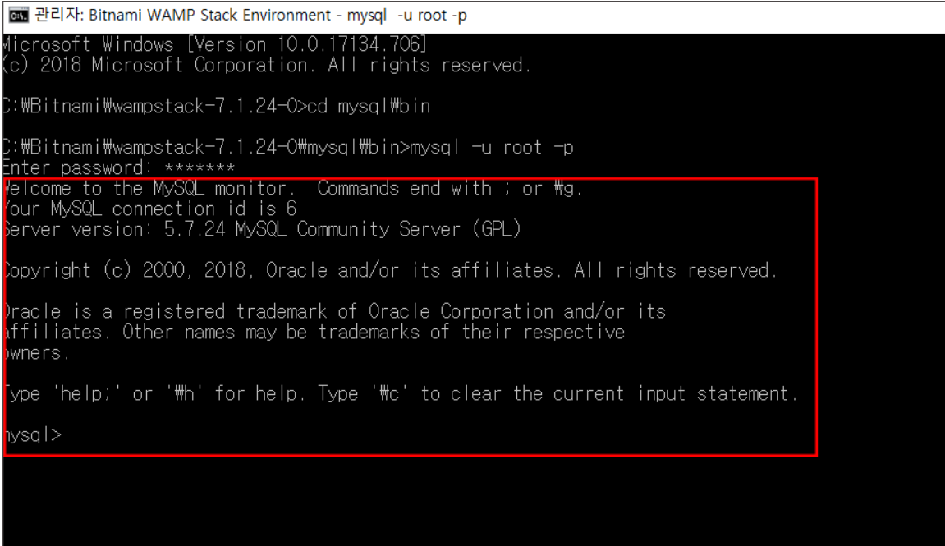
1. 概要
2021年8月現在、保健所からコロナ感染者に１日３回（朝、昼、夜）電話をかけて体の状態を確認しています。
しかし、この間でも状態が急に悪化され、なくなる場合も発生しているので、時間ごとに体調チェックすることで
コロナ感染者をより管理、把握し、緊急状態の感染者を救えるようなシステムが必要になりました。

2. 開発環境
開発ツール | visual studio code
ソース管理ツール | source tree
仮想化ツール | docker
DB | mysql 5.7、AsyncStorage
開発言語 | react native
フレームワーク | expo、redux、typescript
gitlab | https://gitlab.ais-info.co.jp/management-app/management_application

3. expo使用方法
※事前準備：アプリストアでスマホに「Expo」をダウンロードしておくこと
1. vscodeのターミナルでディレクトリ設定後、「expo start」実行
2. スマホでターミナルに表示されたQRコードをスキャン OR 現れたサイトのQRコードスキャン
3. 画面確認
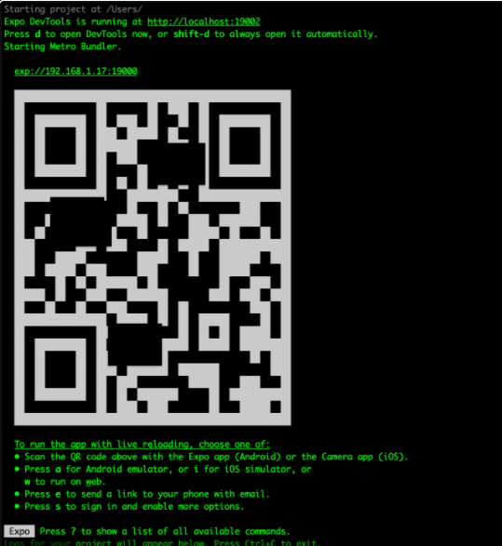
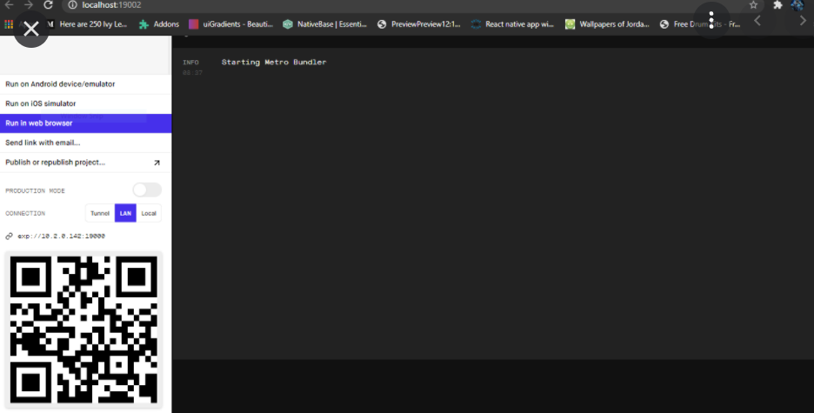

４. MySql使用方法
1. dockerにてMySqlコンテイナーのコマンドプロンプトを開く
2. コマンドプロンプト「mysql -u userid(dockerfileに記載したID) -p」を実行
3. MySql アカウントのパスワードを入力
4. 接続

ユーバー側画面遷移図
ユーバー側画面遷移図
 |  | お問合せ画面
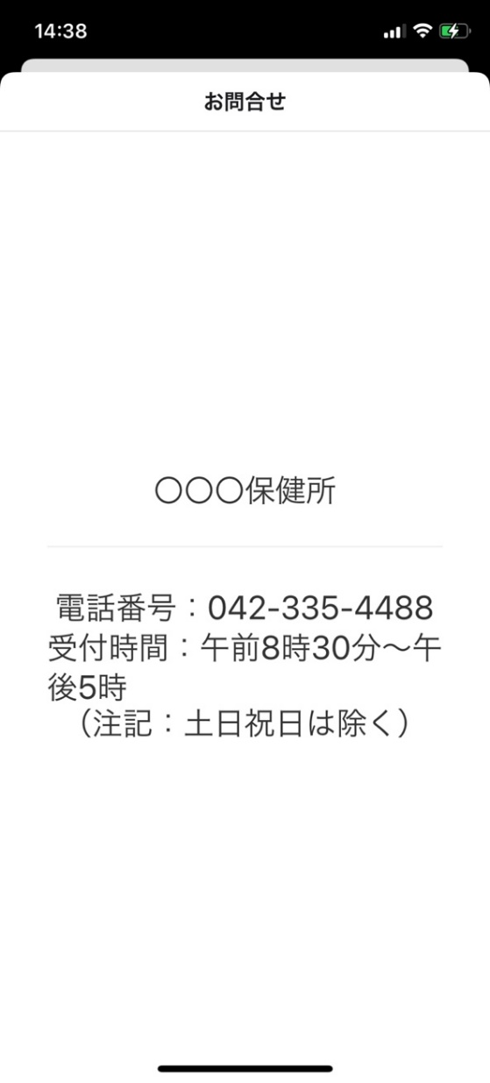

お問合せ画面
お問合せ先の情報が分かるモダル画面
（仮）

 | 初期画面 | 情報登録画面
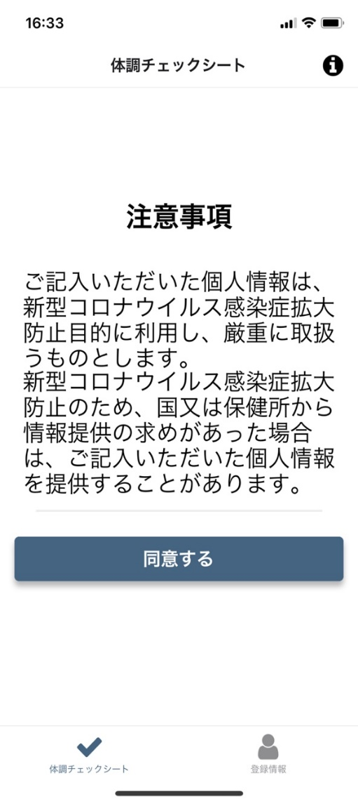
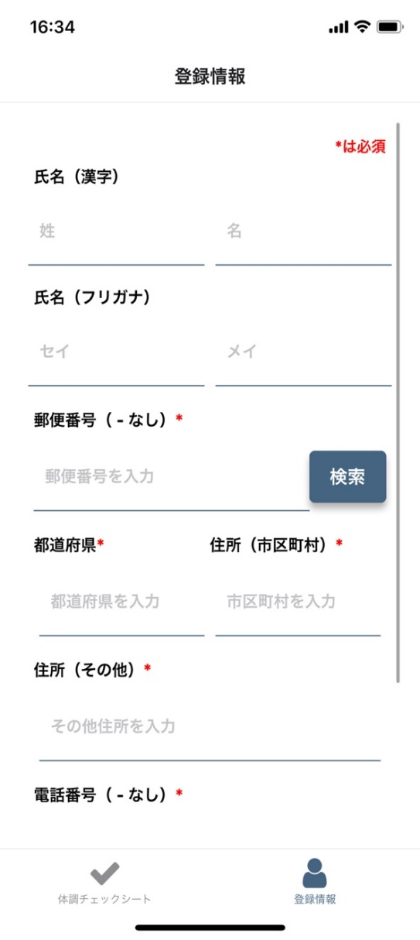

検索
ユーザーが入力した郵便番号をもとに住所が取得できる機能
「検索」ボタンを押下すると、
「都道府県」、「住所（市区町村）」にAPIから取得されたデータが入る

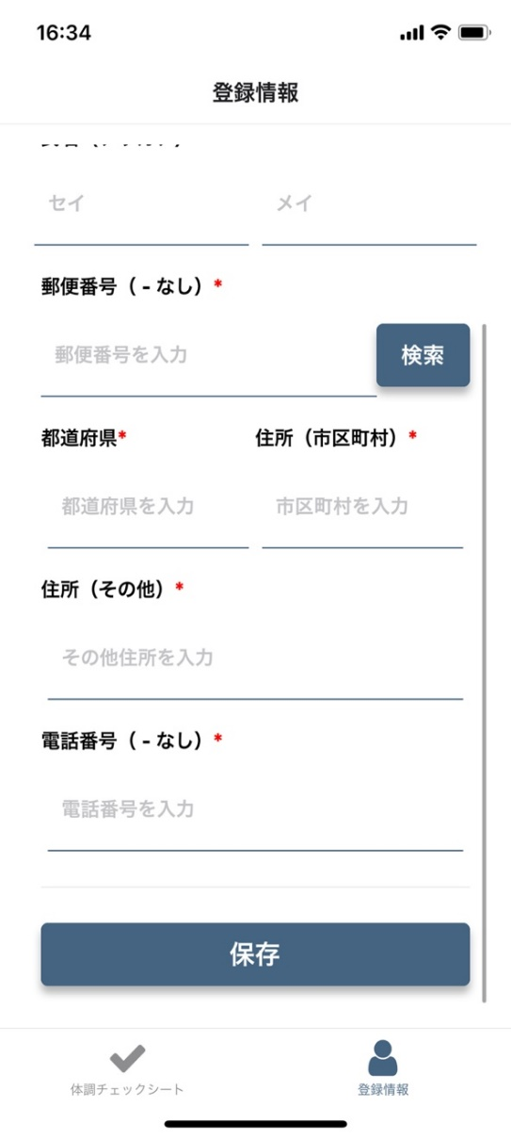

情報登録画面
ユーザーの情報を登録、編集ができる画面
「保存」ボタンを押下すると、「初期画面」画面へ遷移

ステートバーで現在チェック進行状況が分かる
最終質問に答えるとチェック完了画面へ遷移する
体調チェック完了画面
「最初に戻る」ボタンを押下すると、
チェック結果がＤＢに登録される
続いて「初期画面」へ遷移する

初期画面
体調チェックすることにあたって注意事項を表示する画面
一定時間ごとに体調チェックプッシュ通知が発生する（現在：1時間？？）
1. 情報登録したことがない場合
「同意する」ボタンを押下時、
「情報登録」画面へ遷移
2. 一回でも情報登録した場合
「同意する」ボタンを押下時、
「体調チェック」画面へ遷移
戻る
押下すると、チェックを辞めて「初期画面」へ遷移することができる

 |  | 体調チェック画面 | 体調チェック完了画面
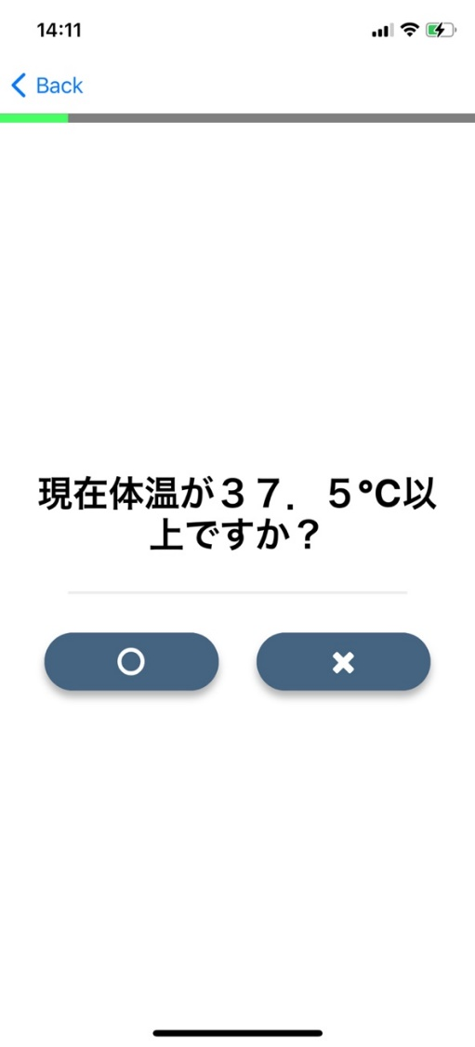
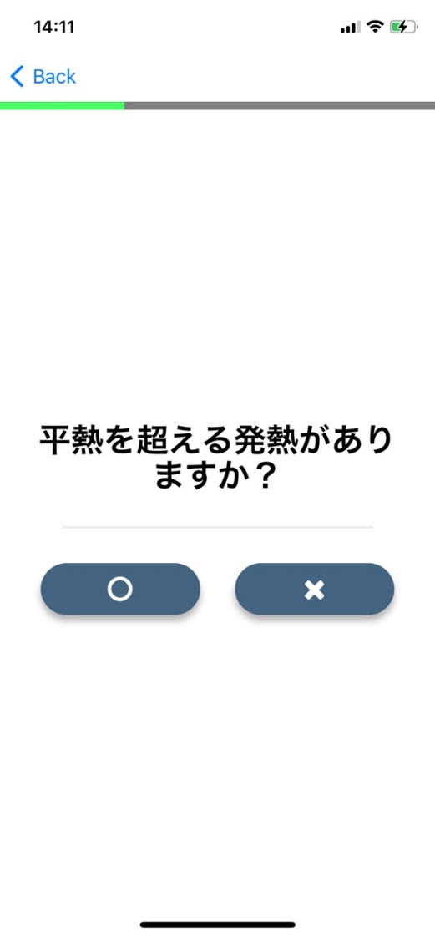
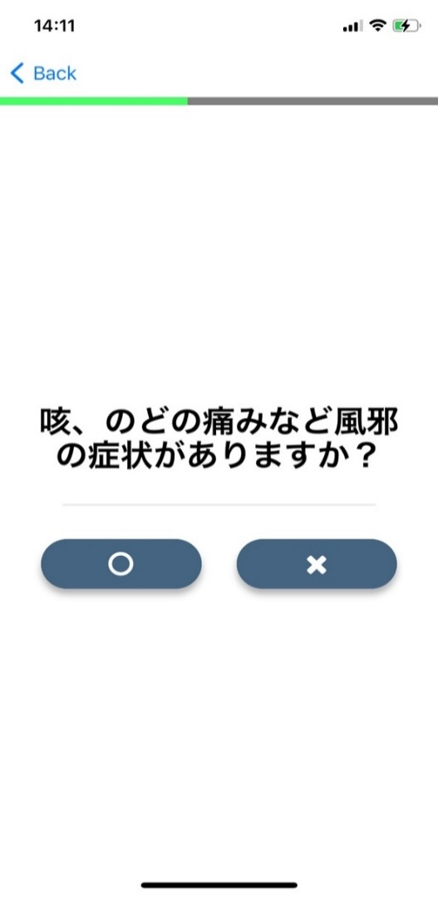
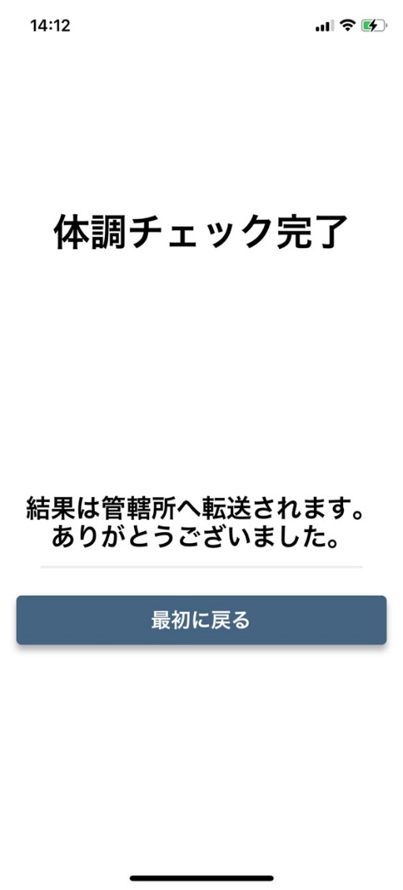

体調チェック画面
管理者が登録した質問が表示される
「〇」、「×」ボタンを押下すると、次の体調チェック画面へ遷移
・・・

管理者側画面遷移図
情報詳細画面
クリックした対象の詳細情報が確認できる画面
スマホアイコン押下時、直接電話を掛けられる
管理者側画面遷移図
 |  | 検索押下時 | 情報詳細画面
検索押下時
検索条件に当てはまる情報が一覧に表示される
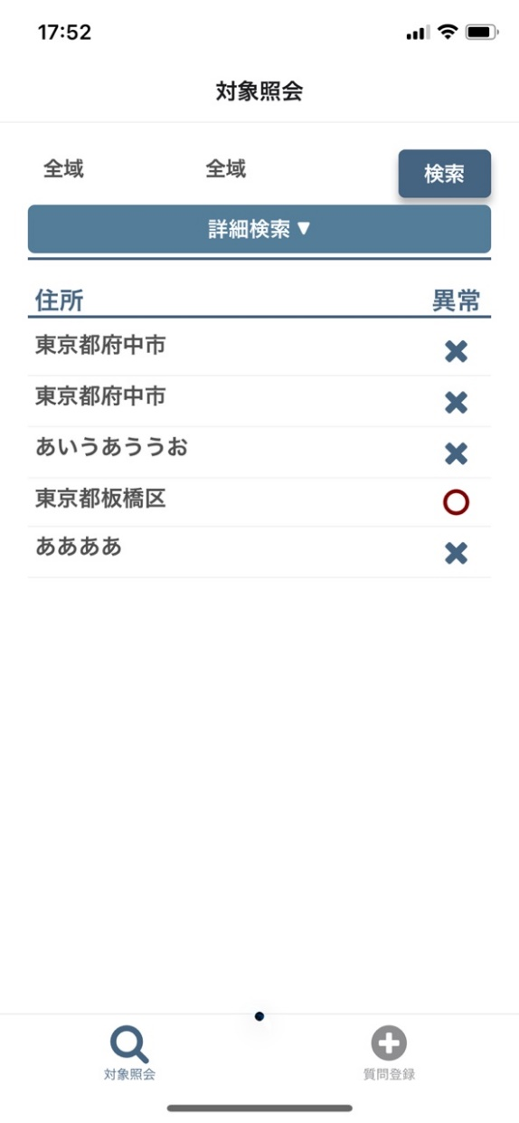
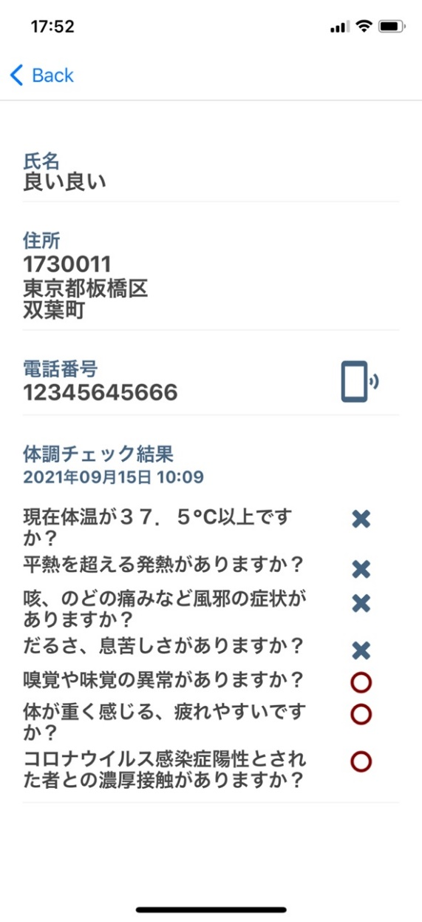

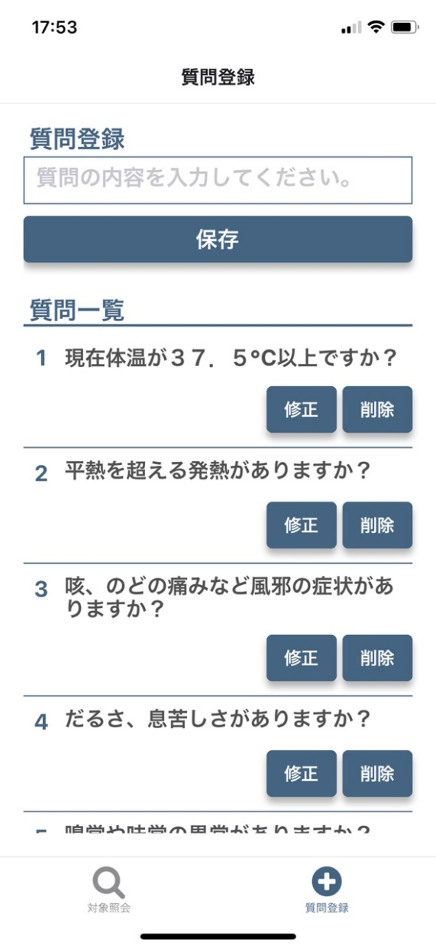
 |  |  |  | 質問登録画面
 | 対象照会画面


 |  | 住所フィルタ押下時
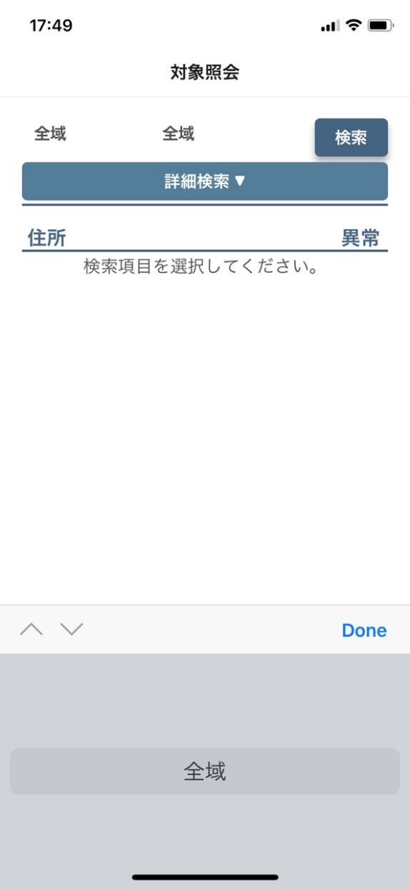
質問登録画面
質問を登録、修正、削除できる画面（最大質問数10問）

対象照会画面
体調チェックを行った人の情報が確認できる。

住所フィルタ押下時
DBに登録されている住所をベースでオプションが表示される

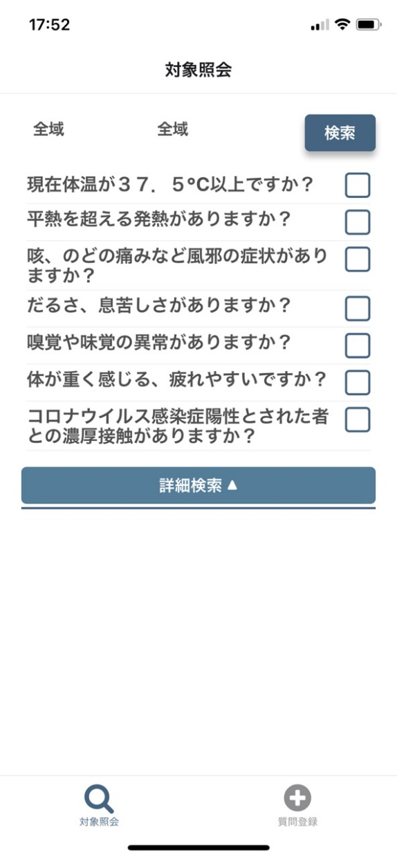
 |  | 詳細検索押下時

詳細検索押下時
DBに登録されている質問が表示され、フィルタ設定することで出来る

ER図
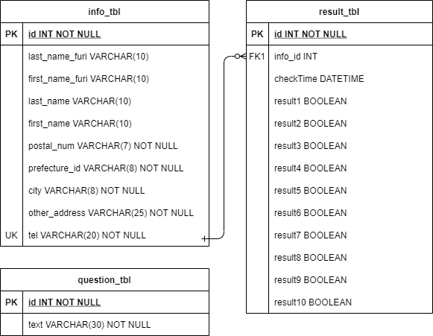
ER図

